Poblaciones Finitas
Matriz de Tamaños Muestrales para diversos margenes de error y niveles de confianza, al estimar una proporción en poblaciones Finitas

Escriba aquí el tamaño del universo
N [tamaño del universo] | 64

Escriba aquí el valor de p
donde:
Fórmula empleada
p [probabilidad de ocurrencia] | 0.5

Nivel de Confianza (alfa) | 1-alfa/2 | z (1-alfa/2)
90% | 0.05 | 1.64
95% | 0.025 | 1.96
97% | 0.015 | 2.17
99% | 0.005 | 2.58

Matriz de Tamaños muestrales para un universo de 64 con una p de 0.5
Nivel de Confianza | d [error máximo de estimación]
 | 10.0% | 9.0% | 8.0% | 7.0% | 6.0% | 5.0% | 4.0% | 3.0% | 2.0% | 1.0%
90% | 33 | 36 | 40 | 44 | 48 | 52 | 56 | 59 | 62 | 63
95% | 38 | 42 | 45 | 48 | 52 | 55 | 58 | 60 | 62 | 64
97% | 41 | 44 | 47 | 51 | 54 | 56 | 59 | 61 | 63 | 64
99% | 46 | 49 | 51 | 54 | 56 | 58 | 60 | 62 | 63 | 64

Instrucciones poblaciones finit
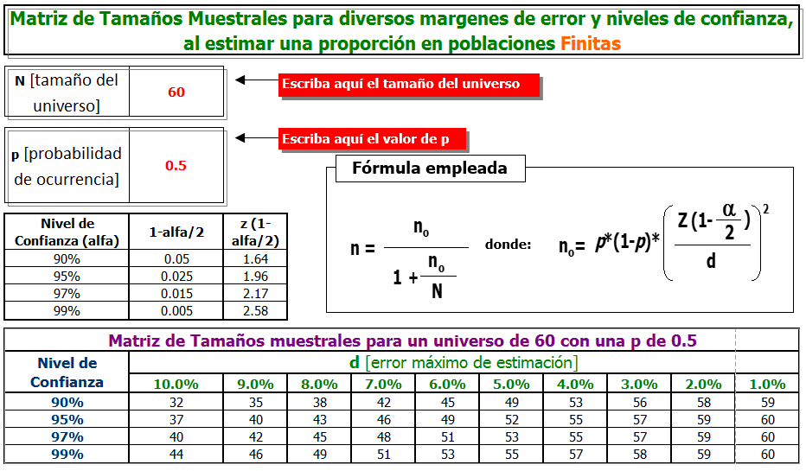

Variable | Descripción
N: Tamaño del universo | Corresponde al número de procesos, dependencias, unidades operativas y/o personas que participan en el desarrollo de una o varias actividades relacionadas en el procedimiento.
p: Probabilidad de ocurrencia | Corresponde a un valor estándar de 0.5 definido para las autoevaluaciones de los procedimientos. Este valor no debe ser modificado.
Nivel de confianza (alfa) | Corresponde a la certeza que los resultados de la autoevaluación aplicada al algunas personas (muestra) refleje el global de opiniones de todas las personas que implementan el procedimiento (universo). Puede seleccionar cualquiera de estos valores: 90%, 95%, 97% y 99%.
Error (d) | Corresponde a la imprecisión que existe por el hecho de que tomamos una muestra y no el total del universo. Puede elegir cuál de los niveles de error podrá admitir en el ejercicio de autoevaluación los cuales corresponden a cualquiera de estos valores: 1%, 2%, 3%, 4%, 5%, 6%, 7%, 8%, 9%, 10%.
Muestra | Corresponde al número de personas a las que se debe aplicar la encuesta de autoevaluación del procedimiento.

Ejemplos:
Autoevaluación del Procedimiento control de documentos (PCD-DE-001)

Variable | Valor | Descripción
N: Tamaño del universo | 64 | Gestores del SG (proceso, dependencia y subsistema) implementan el procedimiento
Nivel de confianza (alfa) | 99% | Se decide optar por el nivel más alto de confianza para la autoevaluación del procedimiento.
Error (d) | 4% | Se decide optar por un nivel de error bajo para la autoevaluación del procedimiento.
Muestra | 60 | Gestores del SG deben ser encuestados

Auteovaluación del Procedimiento Viabilidad de precios de referencia (PCD-PE-014)

Variable | Valor | Descripción
N: Tamaño del universo | 43 | Dependencias implementan el procedimiento
Nivel de confianza (alfa) | 97% | Se decide optar por un nivel de confianza que se encuentra entre los rangos de confianza establecidos en la metodología
Error (d) | 5% | Se decide optar por un nivel de error medio, dentro de los rangos de error que establece la metodología
Muestra | 39 | Dependencias deben ser encuestadas

